Pedido Eiuronics
 | RELLENAR LOS CAMPO SOMBREADOS EN AZUL

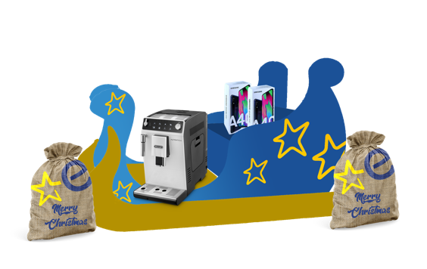
NOMBRE FISCAL DEL ASOCIADO:
POBLACIÓN:

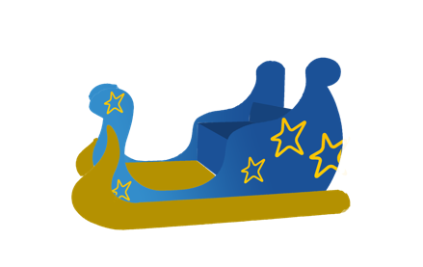


KIT NAVIDAD
1 trineo |  |  |  |  |  | TRINERO |  |  |  | CAJA COMPLETA
8 sacos |  |  |  |  |  | 1 UNIDAD |  |  |  | 8 UNIDADES SACOS
 | Unidades | Coste kit |  |  | Unidades | Coste trineo |  |  | Unidades | Coste 8 Sacos |  |  | TOTAL

 | 0 | 110 € | 0 € | +IVA | 0 | 93 € | 0 € | +IVA | 0 | 40 € | 0 € | +IVA | 0 € | +IVA

